メイン
評 価 ソ フ ト
バージョン | CASBEE-WO_2020(v1.2)
■使用評価マニュアル： | CASBEE-ウェルネスオフィス2020年版

1）概要入力
① 建物概要
■ 建物名称 | ○○ビル
■ 建設地・地域区分 | ○○県○○市
■ 地域・地区 | 商業地域、防火地域
■ 竣工年 (予定/竣工) | 2020年●月
■ 敷地面積 | XXX | ㎡
■ 建築面積 | XXX | ㎡
■ 延床面積 | 3000.00 | ㎡
■ 建物用途名 | ○○

■ 階数 | 地上○○F
■ 構造
■ 平均居住人員 | XX | 人（想定値）
■ 年間使用時間 | XXX | 時間/年（想定値） | ■EV台数 | 3台より多い
② 評価の実施
■ 評価の実施 | 201●年●月●日
■ 作成者 | ○○○
■ 確認日 | 201●年●月●日
■ 確認者 | ○○○
③ オフィスパターン
■ 評価対象フェーズ | 設計段階（実施設計・施工）
■ 評価対象 | パターン１
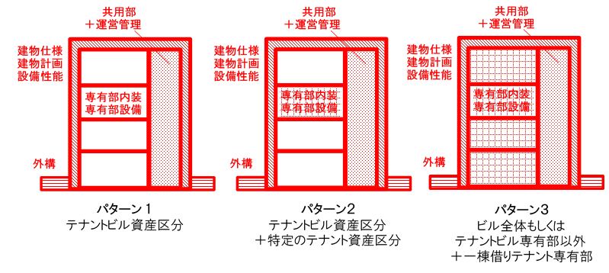

結果
 |  |  |  |  |  |  |  | ■使用評価マニュアル： | CASBEE-ウェルネスオフィス2020年版 |  | ■使用評価ソフト： | CASBEE-WO_2020(v1.2)

1-1 建物概要 |  |  |  |  |  |  |  |  |  | 1-2 評価パターン
建物名称 |  | ○○ビル |  |  |  | 階数 |  | 地上○○F |  | 評価対象 | パターン１
建設地 |  | ○○県○○市 |  |  |  | 構造 |  | 0 |  | 1-3 外観
用途地域 |  | 商業地域、防火地域 |  |  |  | 平均居住人員 |  | XX | 人
地域区分 |  |  |  |  |  | 年間使用時間 |  | XXX | 時間/年（想定値）
建物用途 |  | ○○ |  |  |  | 評価の段階 |  | 設計段階（実施設計・施工）評価 |  |  | 外観パース等
竣工年 |  | 2020年●月 |  | 0.0 |  | 評価の実施日 |  | 201●年●月●日 |  |  | 図を貼り付けるときは
敷地面積 |  |  | XXX | ㎡ |  | 作成者 |  | ○○○ |  |  | シートの保護を解除してください
建築面積 |  |  | XXX | ㎡ |  | 確認日 |  | 201●年●月●日
延床面積 |  |  | 3,000 | ㎡ |  | 確認者 |  | ○○○

Qw2 利便性 | 4 | 2 | 3 | 3
Qw3 安全・安心 | 4 | 2 | 3 | 3
Qw4 運営管理 | 4 | 2 | 3 | 3
Qw5 プログラム | 4 | 2 | 3 | 3
Qw1 健康性・快適性 | 4 | 2 | 2.8 | 3
2-1 総合評価 |  |  |  |  |  |  |  | 2-2 大項目の評価（ﾚｰﾀﾞｰﾁｬｰﾄ）

 | Rank: | B- |  | 48.0 | /100
Rank(blue star) | 0.4 | 0.6

 |  | S ランク；★★★★★ |  |  | ＞ | 75
 |  | A ランク；★★★★ |  |  | ≧ | 65
 |  | B+ランク；★★★ |  |  | ≧ | 50
 |  | B-ランク；★★ |  |  | ≧ | 40
 |  | C ランク；★ |  |  | ＜ | 40

2-3 中項目の評価（バーチャート）
基本性能
 | Qw1 健康性・快適性 |  |  |  |  |  | Qw2 利便性 |  |  | Qw3 安全・安心
空間・内装 | 3.0
音環境 | 3.0
光・視環境 | 3.0
熱・空気環境 | 2.6
リフレッシュ | 2.7
運動 | 3.0
移動空間・コミュニケーション | 3.0
情報通信 | 3.0
災害対応 | 3.0
有害物質対策 | 3.0
水質安全性 | 3.0
セキュリティ | 3.0
 |  |  |  |  | Score= | 2.8 |  | Score= | 3.0 |  |  | Score= | 3.0

空間・内装
音環境
光･視環境
熱・空気環境
運動
移動空間・
コミュニケーション
情報通信
災害対応
有害物質対策
水質安全性
セキュリティ
リフレッシュ
維持管理計画 | 3.0
満足度調査 | 3.0
災害時対応 | 3.0
作業効率 | 2.8823529412
知識創造 | 2.8888888889
人材確保 | 2.875
意欲向上 | 3
運用管理 |  |  |  |  |  | プログラム |  |  |  | 参考：知的生産性の視点に基づいた評価
 | Qw4 運営管理 |  |  |  |  | Qw5 プログラム
 |  |  |  | Score= | 3.0 |  |  | Score= | 3.0
メンタルヘルス対策、医療サービス | 3.0
社内情報共有インフラ | 3.0
健康増進プログラム | 3.0

維持管理計画
満足度調査
災害時対応
ﾒﾝﾀﾙﾍﾙｽ対策
医療ｻｰﾋﾞｽ
社内情報共有
インフラ
健康増進
プログラム
作業効率
知識創造
意欲向上
人材確保

3 設計上の配慮事項
総合

Qw1 健康性・快適性 |  |  |  |  |  | Qw2 利便性 |  |  |  | Qw3 安全・安心

Qw4 運営管理 |  |  |  |  |  | Qw5 プログラム |  |  |  | その他

クレジット
注意事項
1) Microsoft Excel 2013 は、米国Microsoft Corporationの米国およびその他の国におけ る登録商標です。
2) その他、記載されている会社名、製品名はすべて各社の登録商標または商標です。
3) 「CASBEE-ウェルネスオフィス 評価ソフト」は、Microsoft Excel 2013 上で開発されたデータファイルです。これらのデータファイルは、著作権法上の保護を受けています。開発・著者、企画・発行者の許諾を得ず、無断で複製、転載(改造した場合も含む）することは禁止されております。
4) ただし、この評価ソフトを用いて、利用者の皆様が作成した入力および出力結果を使用する場合はこの限りではありません。その場合、この評価ソフトを利用した旨を明記してください。なお、パソコンの画面画像を使用する場合には、別途、Microsoft Corporationの許諾が必要になる場合がありますのでご注意ください。
5) この評価ソフトおよび操作マニュアルを運用した結果の影響については、いっさい責任を負いかねますのでご了承ください。
6) この評価ソフトの仕様および操作マニュアルの記載事項は、将来予告なしに変更することがあります。
7) この評価ソフトは Microsoft Excel 2013 で作成されたものであり、全てのコンピューター上での動作を保障するものではありません。
建築環境総合性能評価システム CASBEE-ウェルネスオフィス 評価ソフト
Microsoft Excel 2013版
CASBEE-WO 2020(v.1.2)
2020年 5月発行 （初版）
編集協力 国土交通省住宅局
ソフト開発者 一般社団法人 日本サステナブル建築協会 （JSBC)
( 建築物の総合的環境評価研究委員会 )
企画・発行 一般財団法人 建築環境・省エネルギー機構
ソフトの内容等に関する問い合わせ
本ソフトの内容に関するご質問は、下記連絡先までE-mailにてお送りください。
なお、回答までに日数を要する場合がありますので、予めご了承ください。
また、Microsoft Windows、Microsoft Excel 2013 等の操作に関しては、
それぞれの操作マニュアルをご覧ください。
一般社団法人 日本サステナブル建築協会
〒102-0083 東京都千代田区麹町３－５－１全共連ビル麹町館
E-Mail casbee-info@ibec.or.jp
URL http://www.jsbc.or.jp/CASBEE
Copyright ©2020 Japan Sustainable Building Consortium (JSBC)

